Principal
Planejamento de Viagem
4
Total de Viajantes
7
Quantidade de dias
R$ 324,61
Custo por pessoa/dia
R$ 2.272,27
Custo total por pessoa

R$ 10.000,00
Orçamento Limite
Total de gastos por categoria

R$ 9.089,06
Custo total da viagem

% de gastos por categoria
R$ 910,94
Saldo restante
 |  |  |  | Gasto R$ | Por dia | Por pessoa
 |  | Passagem | 14% | R$ 1,248.06 | R$ 178.29 | R$ 89.15
 |  | Hospedagem | 13% | R$ 1,141.00 | R$ 163.00 | R$ 81.50
 |  | Alimentação | 18% | R$ 1,600.00 | R$ 228.57 | R$ 114.29
 |  | Entretenimento | 16% | R$ 1,490.00 | R$ 212.86 | R$ 106.43
 |  | Compras | 20% | R$ 1,800.00 | R$ 257.14 | R$ 128.57
 |  | Transporte | 2% | R$ 210.00 | R$ 30.00 | R$ 15.00
 |  | Outros | 18% | R$ 1,600.00 | R$ 228.57 | R$ 114.29
 |  | Total R$ |  | R$ 9,089.06 | R$ 1,298.44 | R$ 324.61

Data | Categoria | Gasto | Unidade | Quantidade | Preço | Incluir nas despesas? | Valor Total | Observação
2020-10-15 | Passagem | Aluguel de carro | diária | 7 | R$ 98.18 | Sim | R$ 687.26 | Valor de 7 diárias Prisma Sedan - Localiza Tijuca
2020-10-15 | Passagem | Combustível | L | 90 | R$ 5.12 | Sim | R$ 460.80 | Total para X L de gasolina
2020-10-15 | Passagem | Pedágio | un. | 1 | R$ 100.00 | Sim | R$ 100.00
2020-10-15 | Hospedagem | Hotel | diária | 7 | R$ 163.00 | Sim | R$ 1,141.00 | Pousada Canyons (Capitólio) - 7 diárias
2020-10-15 | Alimentação | Compras | un. | 1 | R$ 520.00 | Sim | R$ 520.00
2020-10-15 | Alimentação | Café da manhã | un. | 7 | R$ 40.00 | Sim | R$ 280.00
2020-10-15 | Alimentação | Jantar | un. | 4 | R$ 200.00 | Sim | R$ 800.00
2020-10-15 | Entretenimento | Tour guiado | un. | 4 | R$ 140.00 | Sim | R$ 560.00
2020-10-15 | Entretenimento | Passeios | un. | 4 | R$ 400.00 | Não | R$ 0.00 | Barco+Jipe
2020-10-15 | Entretenimento | Bar | un. | 1 | R$ 930.00 | Sim | R$ 930.00
2020-10-15 | Outros | Imprevistos | un. | 4 | R$ 400.00 | Sim | R$ 1,600.00
2020-10-15 | Compras | Presentes | un. | 4 | R$ 250.00 | Sim | R$ 1,000.00
2020-10-15 | Compras | Pessoal | un. | 4 | R$ 200.00 | Sim | R$ 800.00
2020-10-15 | Transporte | Uber | un. | 14 | R$ 15.00 | Sim | R$ 210.00

Instruções
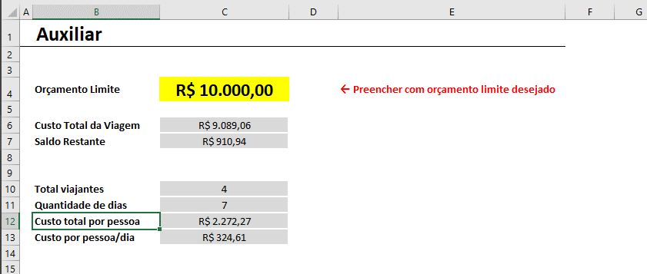
Instruções

Aba Principal

A aba Principal possui duas áreas:
1 - A primeira é mostrada ao lado e se trata de um resumo de todos os gastos de viagem, divididos por cada uma das categorias. Ele também permite visualizar o orçamento limite configurado e o total de gastos na viagem, provenientes da tabela que fica na mesma aba, logo abaixo dos gráficos.
2 - Os valores resumidos nos gráficos vêm da tabela que deve ser preenchida na mesma aba. Para ilustrar, abaixo você pode visualizar um print de cada gasto registrado. Também é possível incluir uma coluna de Observação para detalhar alguma informação adicional de interesse.
Nesta tabela, você tem a opção de informar na coluna "Incluir nas despesas" se você deseja incluir ou não aqueles gastos. Essa opção é interessante caso você queira deixar em "stand-by" algum gasto por não saber se entrará ou não na sua lista de despesas.
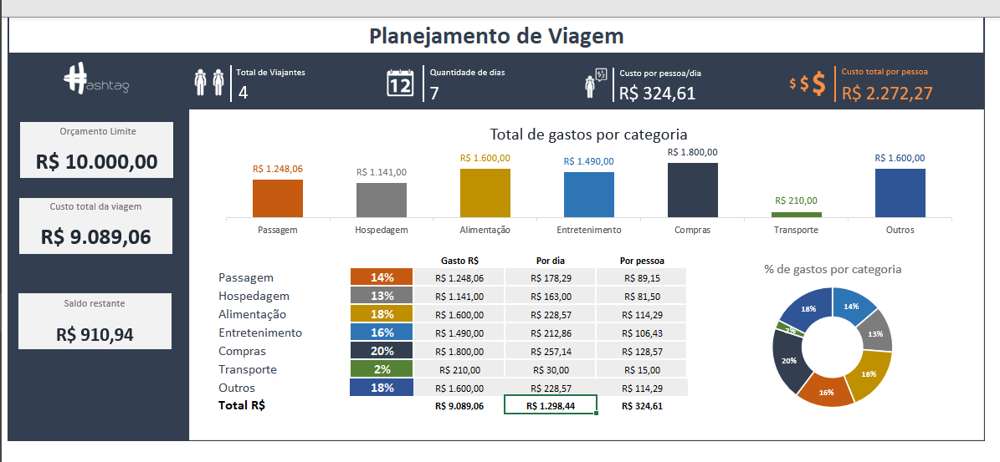

Outro detalhe é: caso você tente cadastrar um gasto que exceda o seu orçamento limite, uma mensagem de erro irá aparecer. Desta forma, você terá 2 opções:
(1) alterar o orçamento limite na aba Auxiliar ou
(2) Retirar aquele gasto da sua lista.
Desta forma você garante que não irá exceder os gastos de viagem e conseguirá fazer um melhor controle e planejamento.
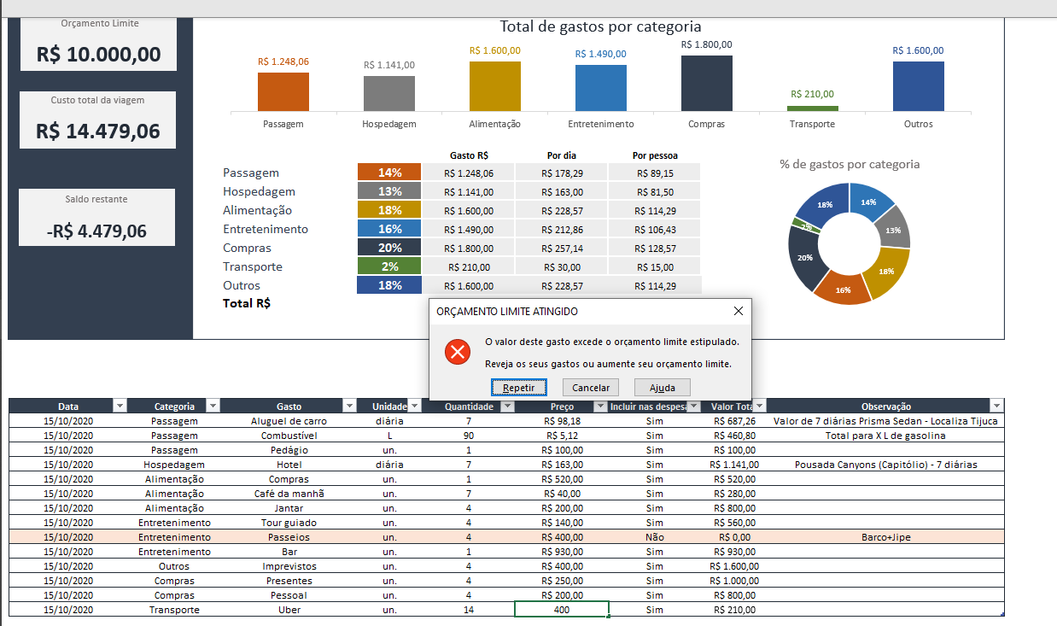

Aba Checklist

Na aba Checklist de Viagem você pode criar uma lista de itens que não podem ser esquecidos na sua viagem. Logo acima da tabela, é possível visualizar o total de itens a serem enviados e o total de itens Ok e pendências. Com este controle de checklist você minimiza as possibilidades de esquecer algum item importante para a sua viagem.
Lembrando que você pode adicionar novos itens nessa tabela, ou até mesmo excluir os existentes.
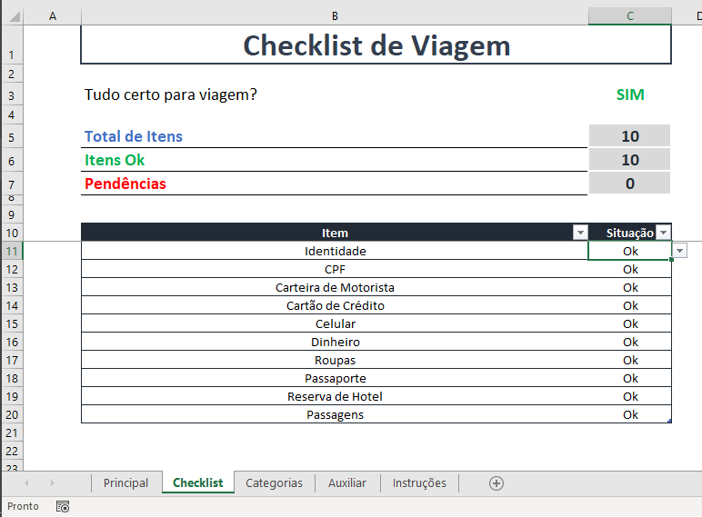

Aba Categorias

A aba Categorias contém todas as categorias de gastos de viagem. Elas alimentam as validações de dados (listas de opções) na tabela da aba Principal, nas colunas de Categoria e Gastos.

Aba Auxiliar

Esta aba contém os cálculos utilizados nas visualizações da aba Principal, além de uma célula que permite você informar o orçamento limite da sua viagem. Portanto, antes de começar a preencher as informações de gastos na aba Principal, lembre de estabelecer um limite de orçamento na célula C4 desta aba para garantir um melhor planejamento dos seus gastos.

